Graficos
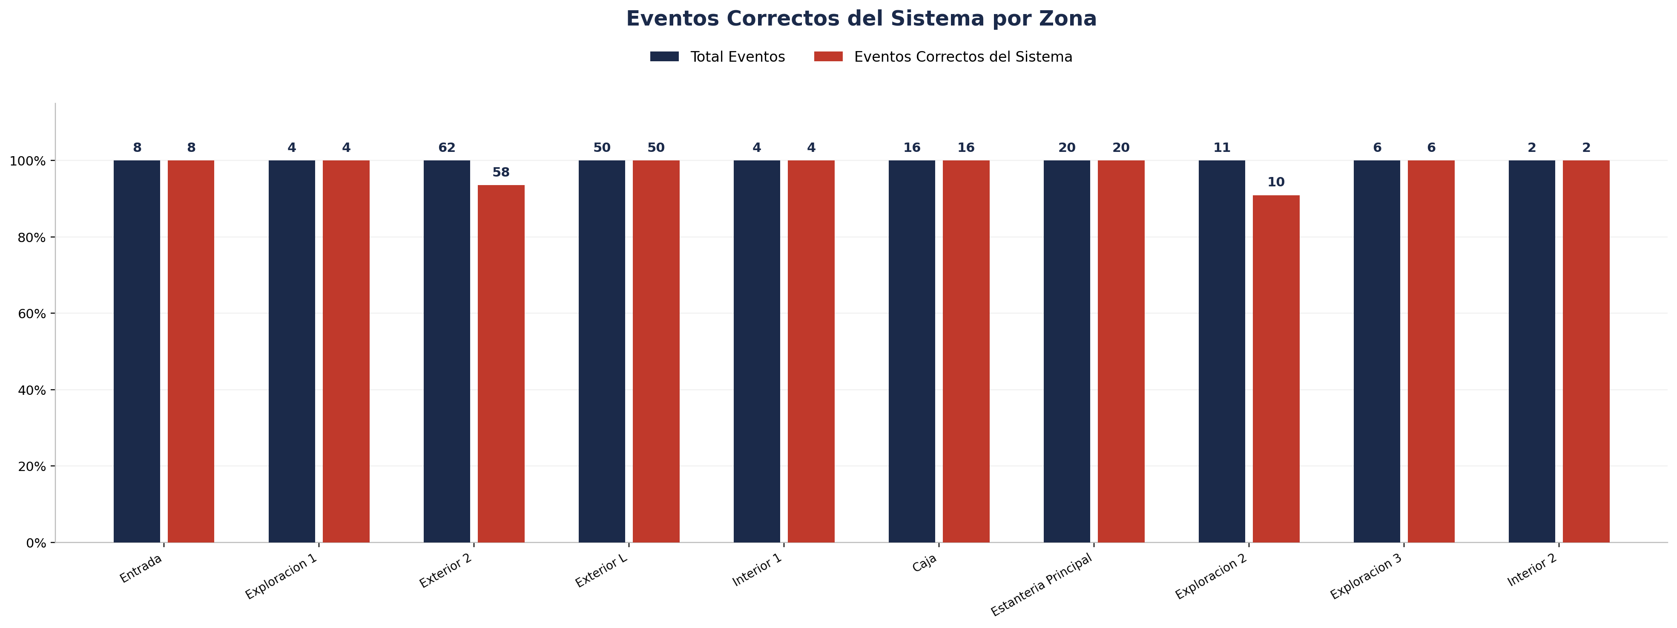
Zona | Fecha | Hora_inicio | Hora_termino | Cámara | Total Eventos | Eventos Registrados por el Sistema | % Eventos Registrados por el Sistema | Eventos NO Registrados (Manuales) | % Eventos NO Registrados (Manuales) | Eventos Correctos del Sistema | % Precisión de Eventos | % Eventos Correctos sobre Registrados | Eventos Malos del Sistema | % Eventos Malos sobre Total | Cobertura Identity | % Cobertura Identity | Identity Unknown | % Identity Unknown | Cobertura Género | % Cobertura Género | Precisión de Género | % Precisión de Género | Cobertura Edad | % Cobertura Edad | Precisión de Edad | % Precisión de Edad
Entrada |  |  |  | 1 | 8 | 8 | 100.00% | 0 | 0.00% | 8 | 100.00% | 100.00% | 0 | 0.00% | 8 | 100.00% | 0 | 0.00% | 8 | 100.00% | 7 | 87.50% | 0 | 0.00% | 0 | 0.00%
Exploracion 1 |  |  |  | 1 | 4 | 4 | 100.00% | 0 | 0.00% | 4 | 100.00% | 100.00% | 0 | 0.00% | 4 | 100.00% | 0 | 0.00% | 4 | 100.00% | 4 | 100.00% | 0 | 0.00% | 0 | 0.00%
Exterior 2 |  |  |  | 1 | 62 | 58 | 93.55% | 4 | 6.45% | 58 | 93.55% | 100.00% | 4 | 6.45%
Exterior L |  |  |  | 1 | 50 | 50 | 100.00% | 0 | 0.00% | 50 | 100.00% | 100.00% | 0 | 0.00%
Interior 1 |  |  |  | 2 | 4 | 4 | 100.00% | 0 | 0.00% | 4 | 100.00% | 100.00% | 0 | 0.00% | 4 | 100.00% | 0 | 0.00% | 4 | 100.00% | 4 | 100.00% | 0 | 0.00% | 0 | 0.00%
Caja |  |  |  | 3 | 16 | 16 | 100.00% | 0 | 0.00% | 16 | 100.00% | 100.00% | 0 | 0.00% | 16 | 100.00% | 0 | 0.00% | 16 | 100.00% | 16 | 100.00% | 0 | 0.00% | 0 | 0.00%
Estanteria Principal |  |  |  | 3 | 20 | 20 | 100.00% | 0 | 0.00% | 20 | 100.00% | 100.00% | 0 | 0.00% | 20 | 100.00% | 0 | 0.00% | 20 | 100.00% | 20 | 100.00% | 0 | 0.00% | 0 | 0.00%
Exploracion 2 |  |  |  | 3 | 11 | 11 | 100.00% | 0 | 0.00% | 10 | 90.91% | 90.91% | 1 | 9.09% | 11 | 100.00% | 0 | 0.00% | 10 | 90.91% | 10 | 100.00% | 0 | 0.00% | 0 | 0.00%
Exploracion 3 |  |  |  | 3 | 6 | 6 | 100.00% | 0 | 0.00% | 6 | 100.00% | 100.00% | 0 | 0.00% | 6 | 100.00% | 0 | 0.00% | 6 | 100.00% | 6 | 100.00% | 0 | 0.00% | 0 | 0.00%
Interior 2 |  |  |  | 4 | 2 | 2 | 100.00% | 0 | 0.00% | 2 | 100.00% | 100.00% | 0 | 0.00% | 2 | 100.00% | 0 | 0.00% | 2 | 100.00% | 2 | 100.00% | 0 | 0.00% | 0 | 0.00%

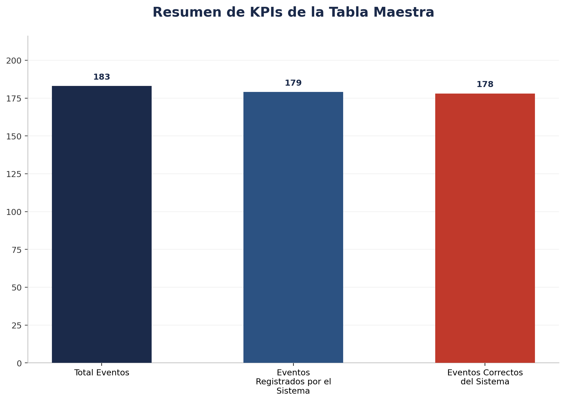
Zona | Fecha | Hora_inicio | Hora_termino | Cámara | Total Eventos | Eventos Registrados por el Sistema | % Eventos Registrados por el Sistema | Eventos NO Registrados (Manuales) | % Eventos NO Registrados (Manuales) | Eventos Correctos del Sistema | % Precisión de Eventos | % Eventos Correctos sobre Registrados | Eventos Malos del Sistema | % Eventos Malos sobre Total | Cobertura Identity | % Cobertura Identity | Identity Unknown | % Identity Unknown | Cobertura Género | % Cobertura Género | Precisión de Género | % Precisión de Género | Cobertura Edad | % Cobertura Edad | Precisión de Edad | % Precisión de Edad | Tipo_sensor
TOTAL |  |  |  |  | 183 | 179 | 97.81% | 4 | 2.19% | 178 | 97.27% | 99.44% | 5 | 2.73% | 71 | 100.00% | 0 | 0.00% | 70 | 98.59% | 69 | 98.57% | 0 | 0.00% | 0 | 0.00%

Por Camara
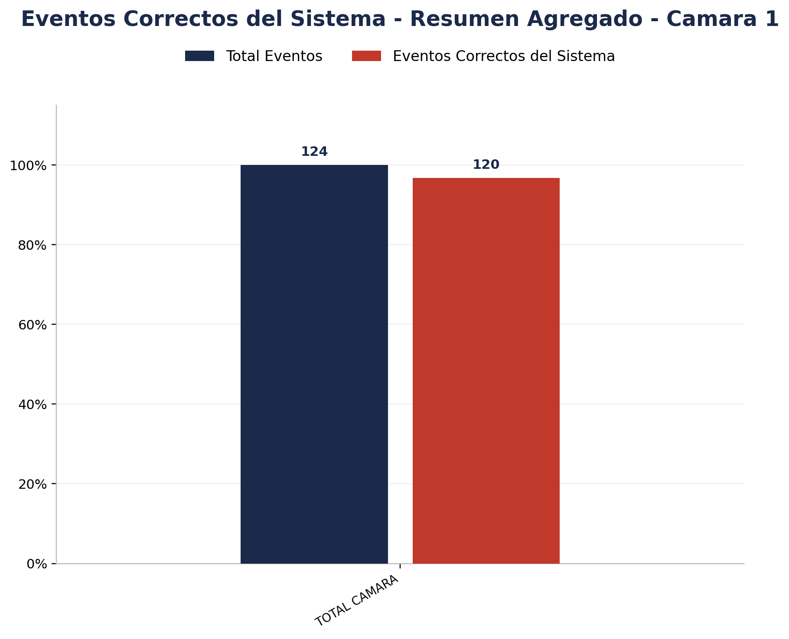

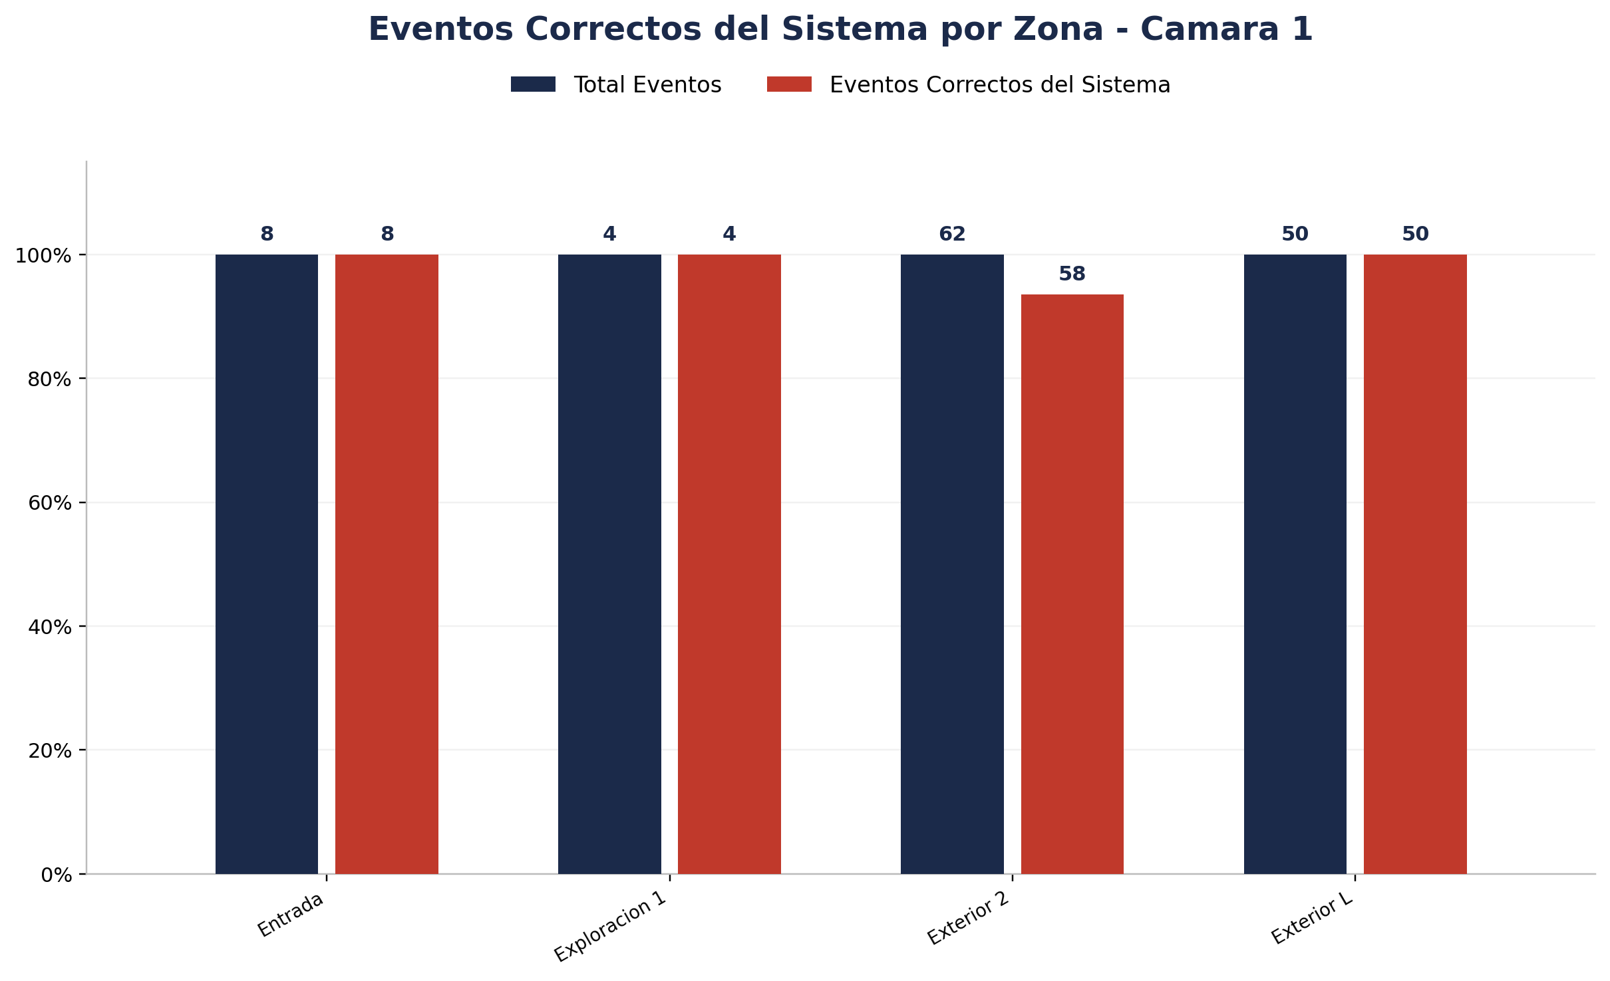
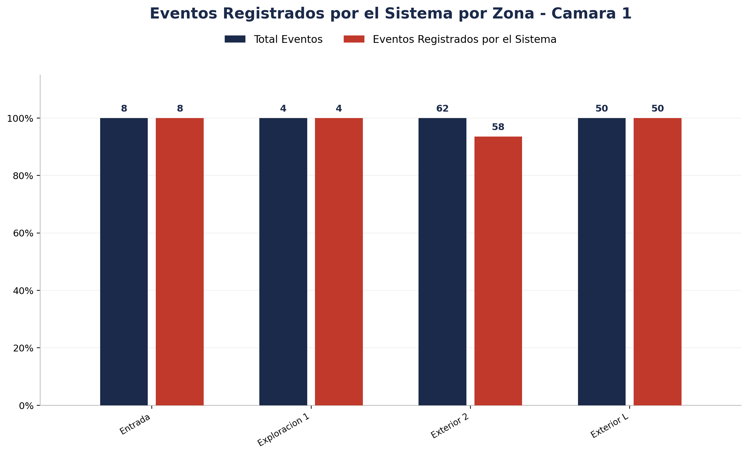
Zona | Total eventos | Eventos registrados por el sistema | Precision de eventos | Eventos no registrados por el sistema
Entrada | 8 | 8 | 8 de 8 (100.00%) | 0
Exploracion 1 | 4 | 4 | 4 de 4 (100.00%) | 0
Exterior 2 | 62 | 58 | 58 de 62 (93.55%) | 4
Exterior L | 50 | 50 | 50 de 50 (100.00%) | 0

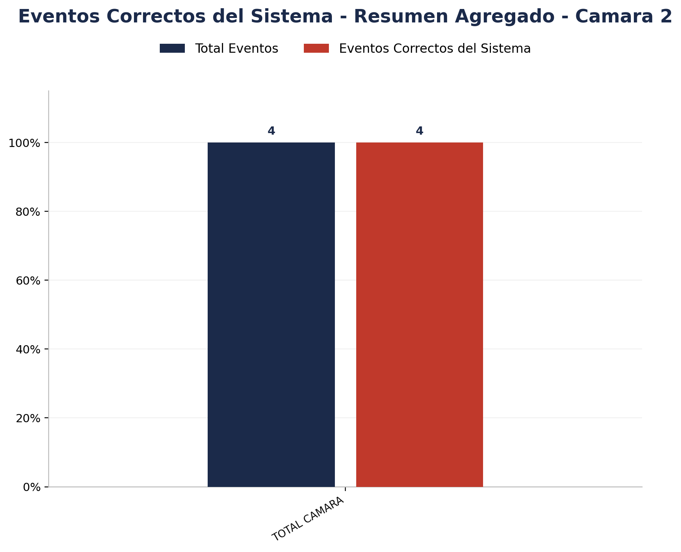

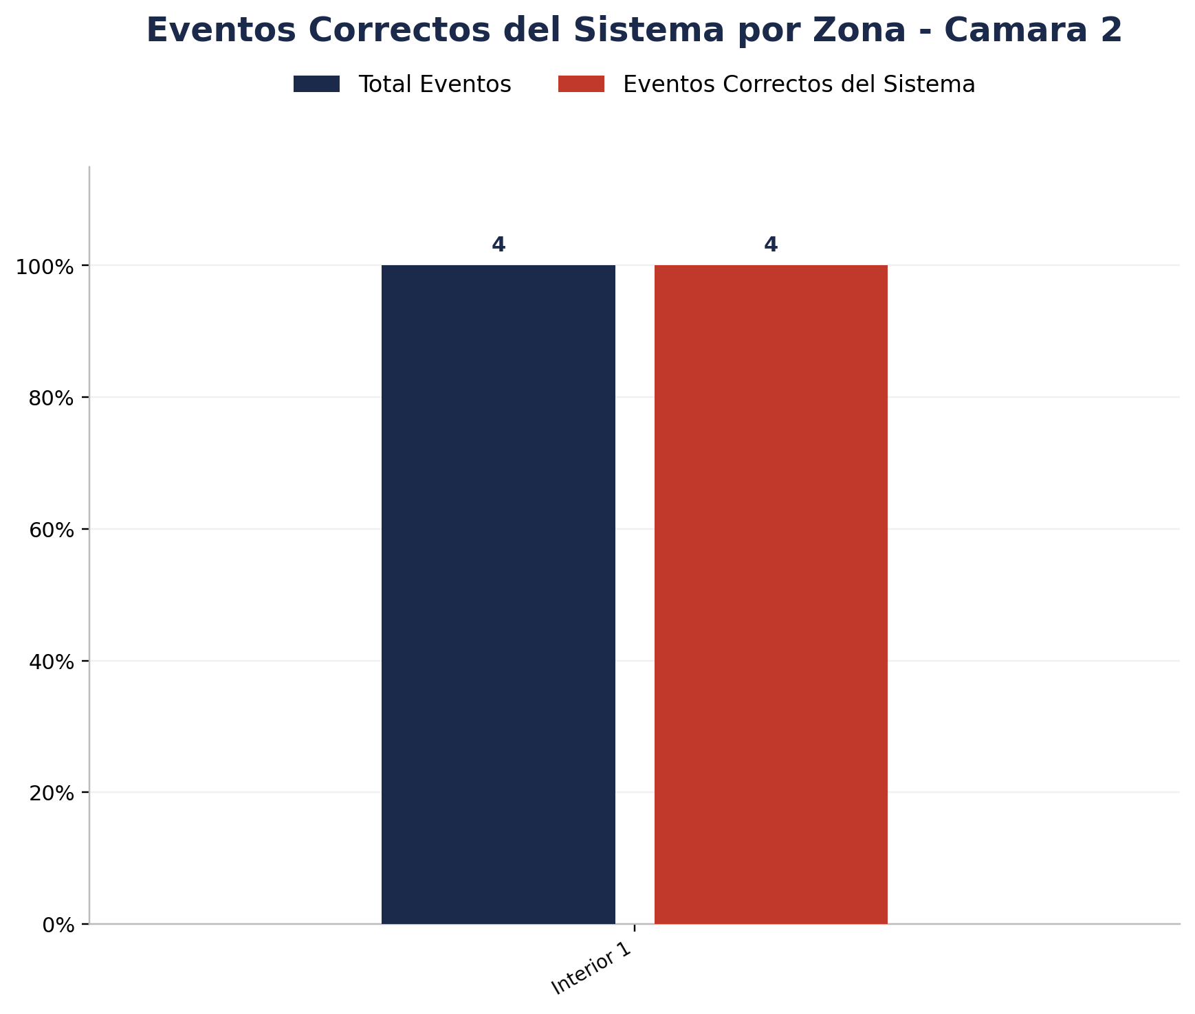
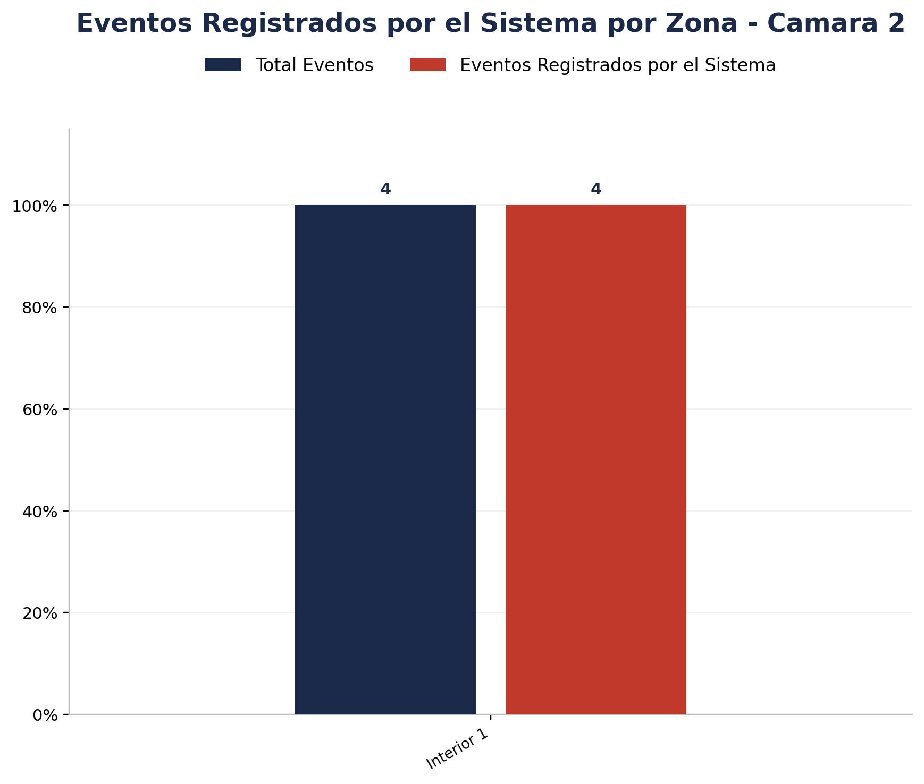
Zona | Total eventos | Eventos registrados por el sistema | Precision de eventos | Eventos no registrados por el sistema
Interior 1 | 4 | 4 | 4 de 4 (100.00%) | 0

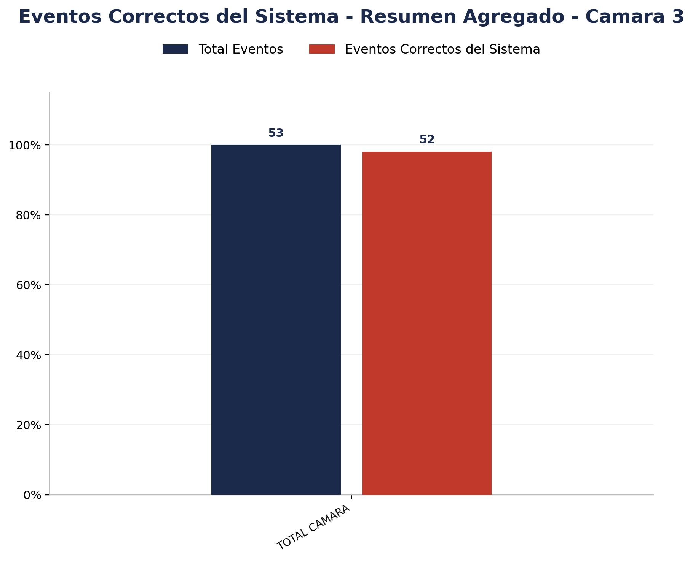

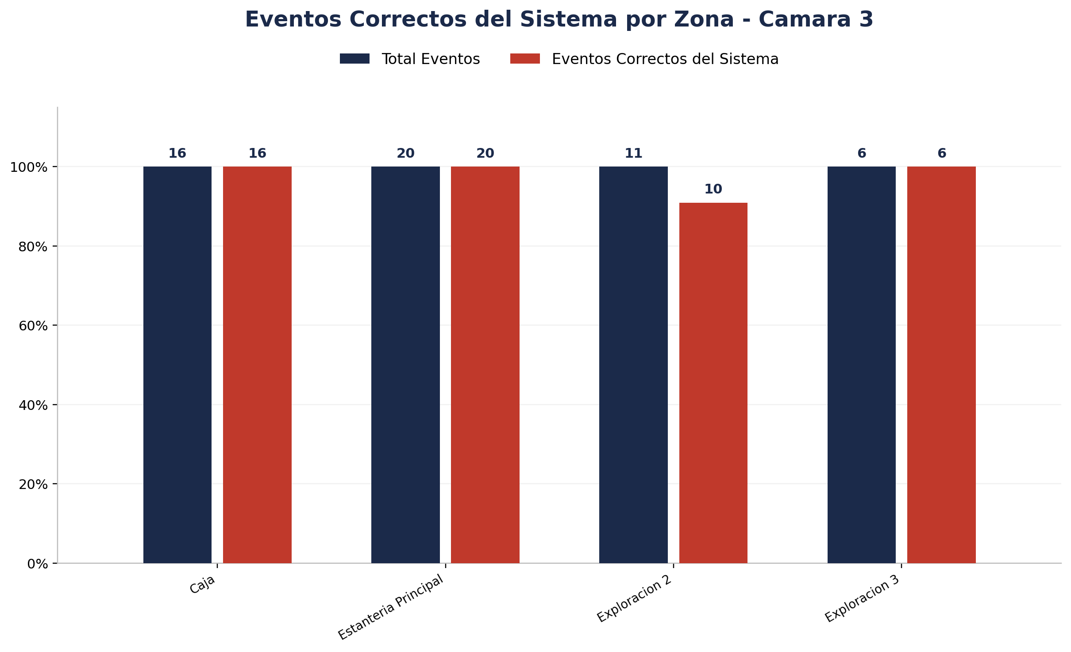
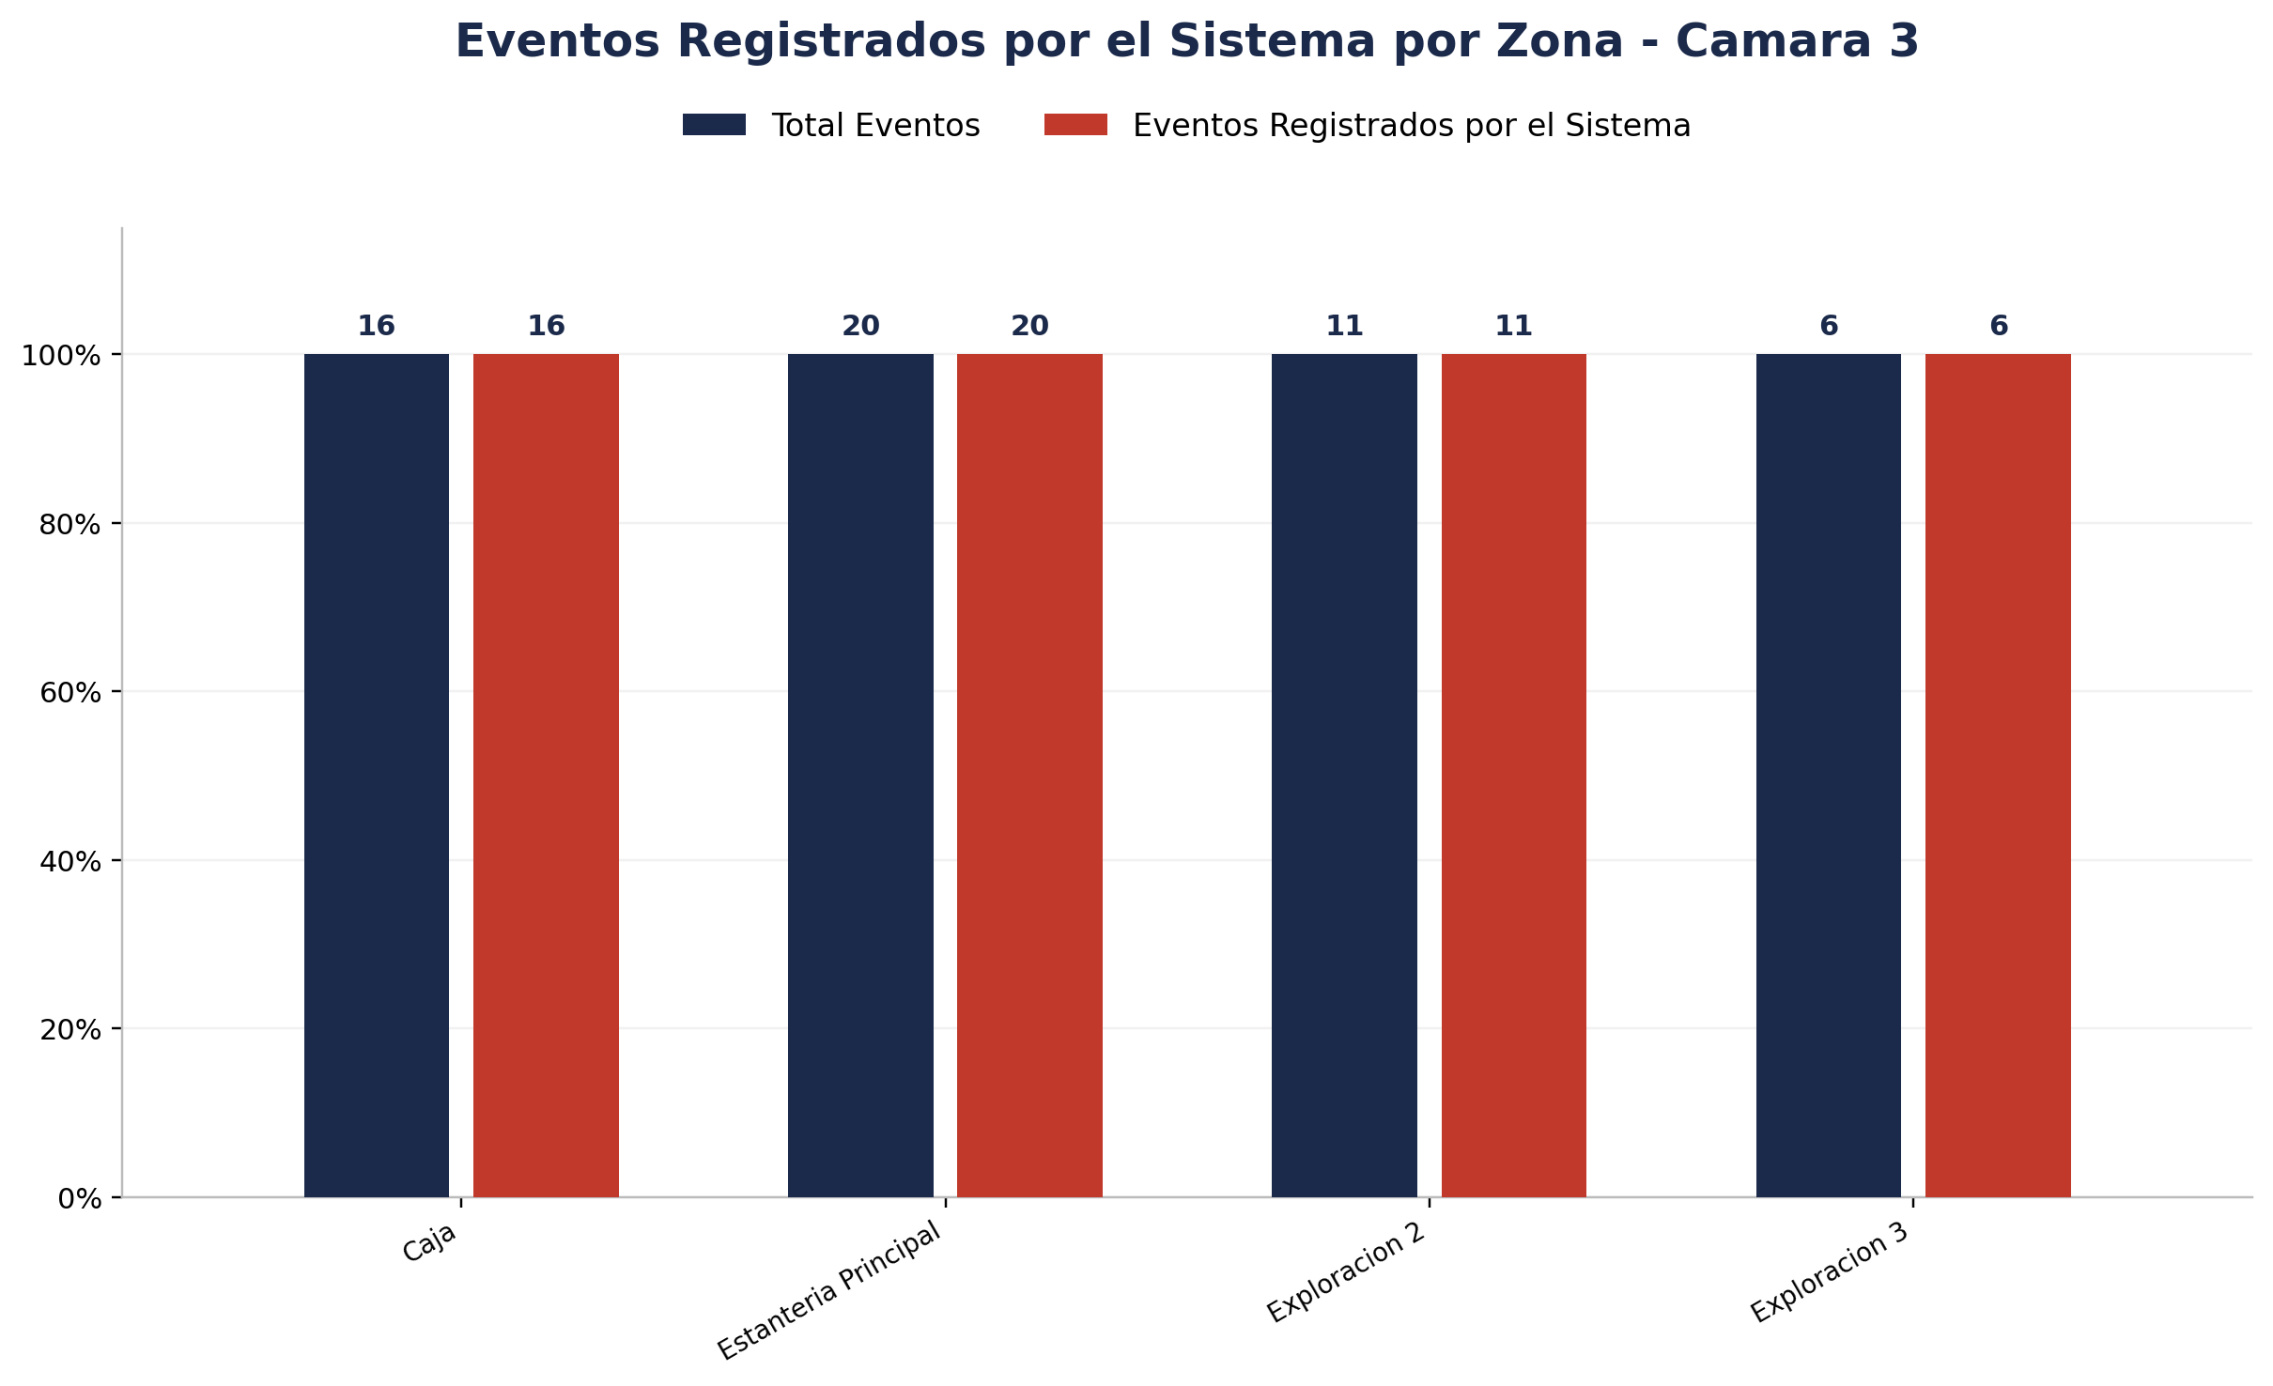
Zona | Total eventos | Eventos registrados por el sistema | Precision de eventos | Eventos no registrados por el sistema
Caja | 16 | 16 | 16 de 16 (100.00%) | 0
Estanteria Principal | 20 | 20 | 20 de 20 (100.00%) | 0
Exploracion 2 | 11 | 11 | 10 de 11 (90.91%) | 0
Exploracion 3 | 6 | 6 | 6 de 6 (100.00%) | 0





Zona | Total eventos | Eventos registrados por el sistema | Precision de eventos | Eventos no registrados por el sistema
Interior 2 | 2 | 2 | 2 de 2 (100.00%) | 0

Detalle por Zona
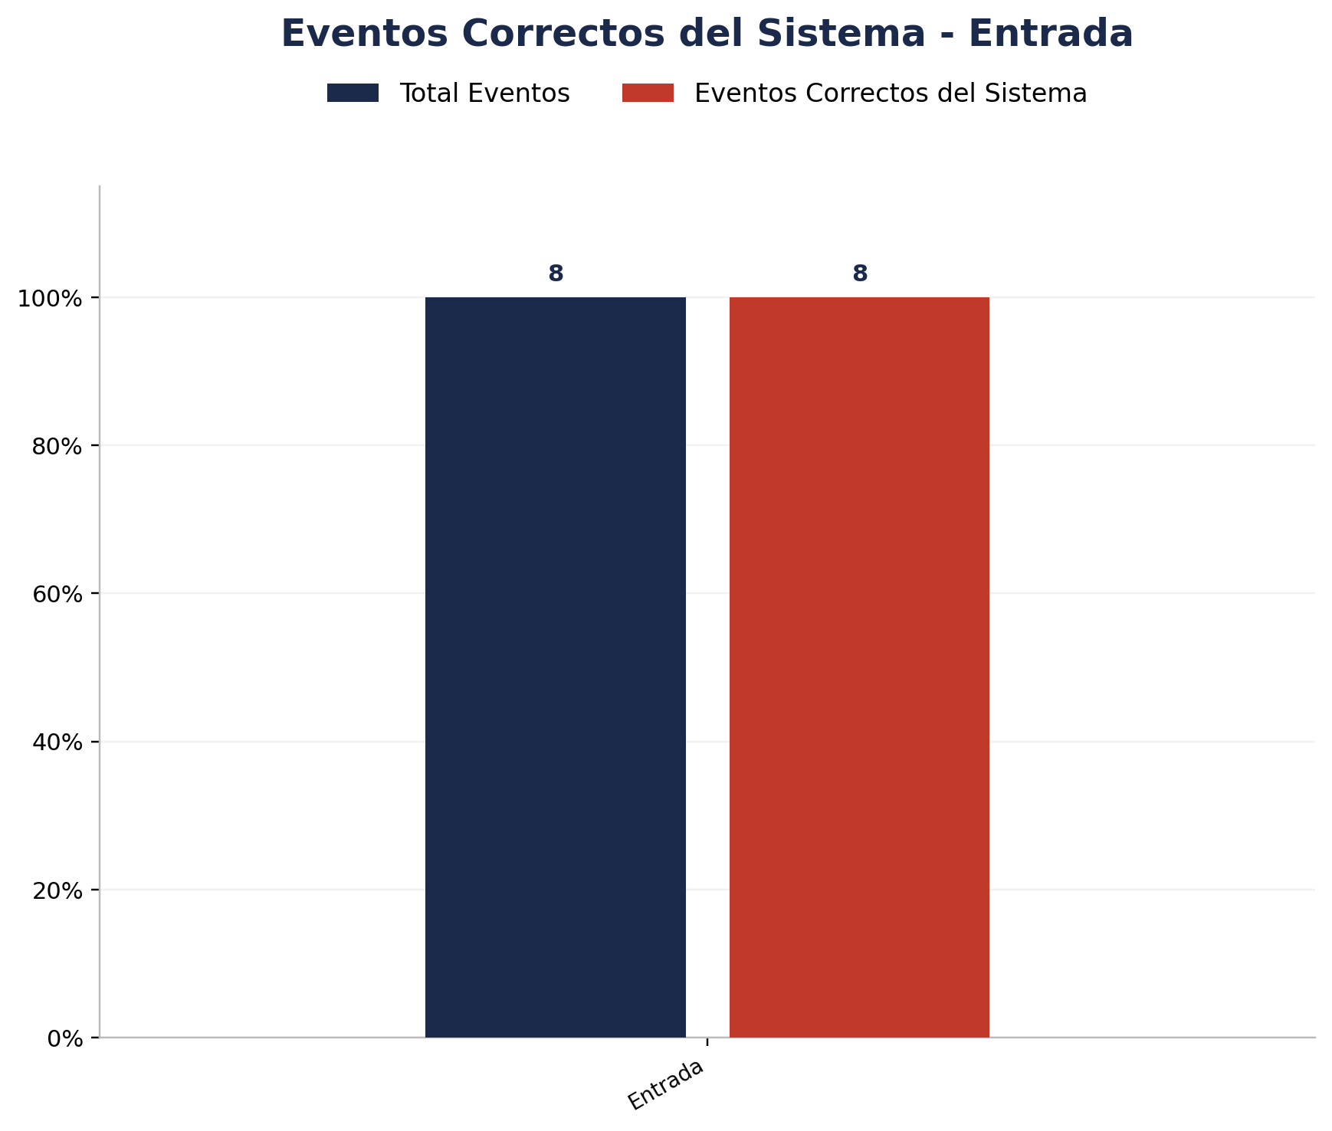
Zona | Total eventos | Eventos registrados por el sistema | Precision de eventos | Eventos no registrados por el sistema
Entrada | 8 | 8 | 8 de 8 (100.00%) | 0

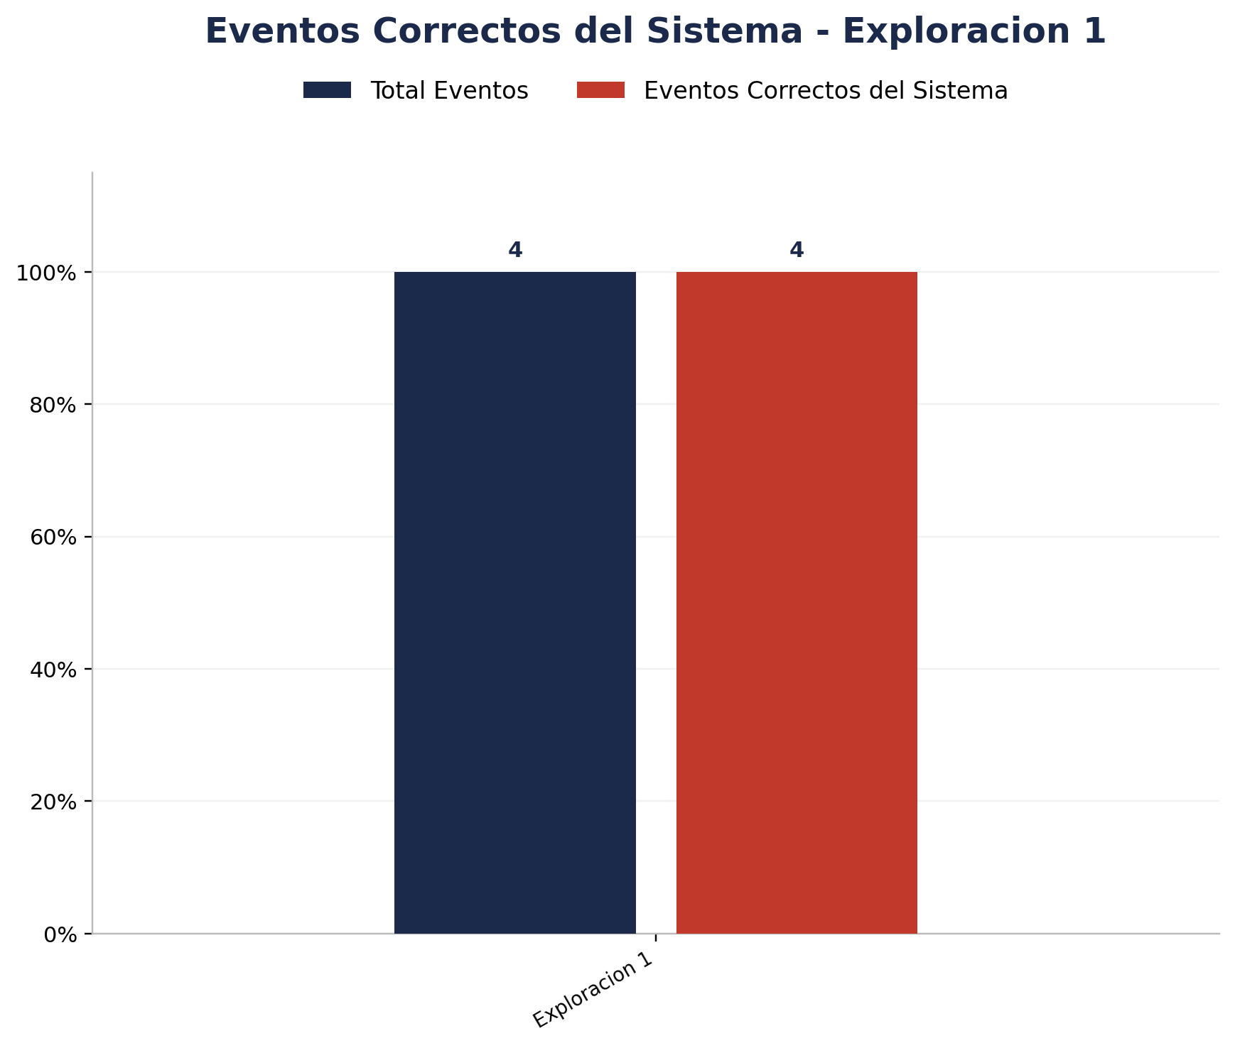
Zona | Total eventos | Eventos registrados por el sistema | Precision de eventos | Eventos no registrados por el sistema
Exploracion 1 | 4 | 4 | 4 de 4 (100.00%) | 0

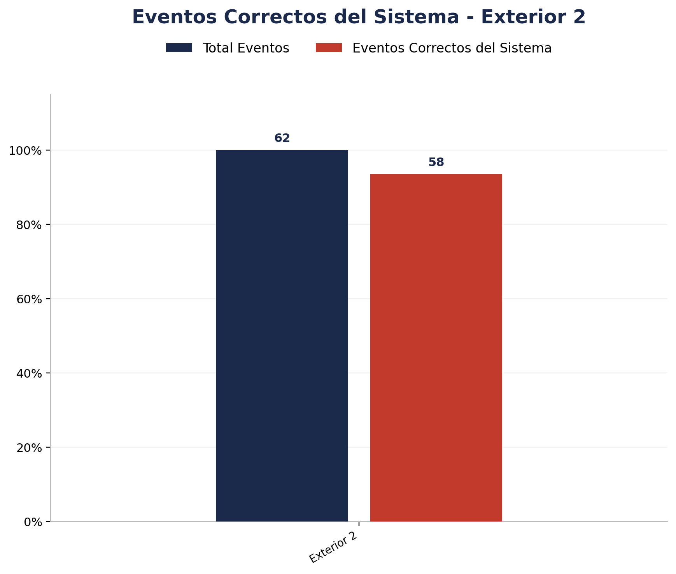
Zona | Total eventos | Eventos registrados por el sistema | Precision de eventos | Eventos no registrados por el sistema
Exterior 2 | 62 | 58 | 58 de 62 (93.55%) | 4


Zona | Total eventos | Eventos registrados por el sistema | Precision de eventos | Eventos no registrados por el sistema
Exterior L | 50 | 50 | 50 de 50 (100.00%) | 0


Zona | Total eventos | Eventos registrados por el sistema | Precision de eventos | Eventos no registrados por el sistema
Interior 1 | 4 | 4 | 4 de 4 (100.00%) | 0

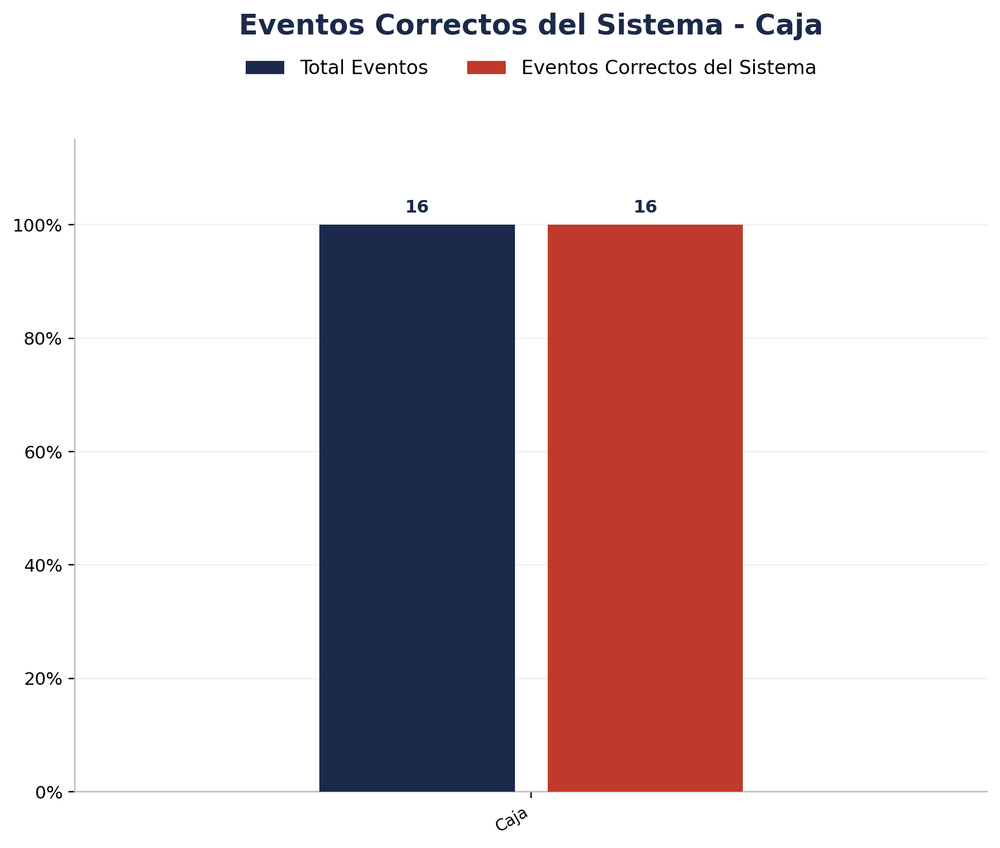
Zona | Total eventos | Eventos registrados por el sistema | Precision de eventos | Eventos no registrados por el sistema
Caja | 16 | 16 | 16 de 16 (100.00%) | 0

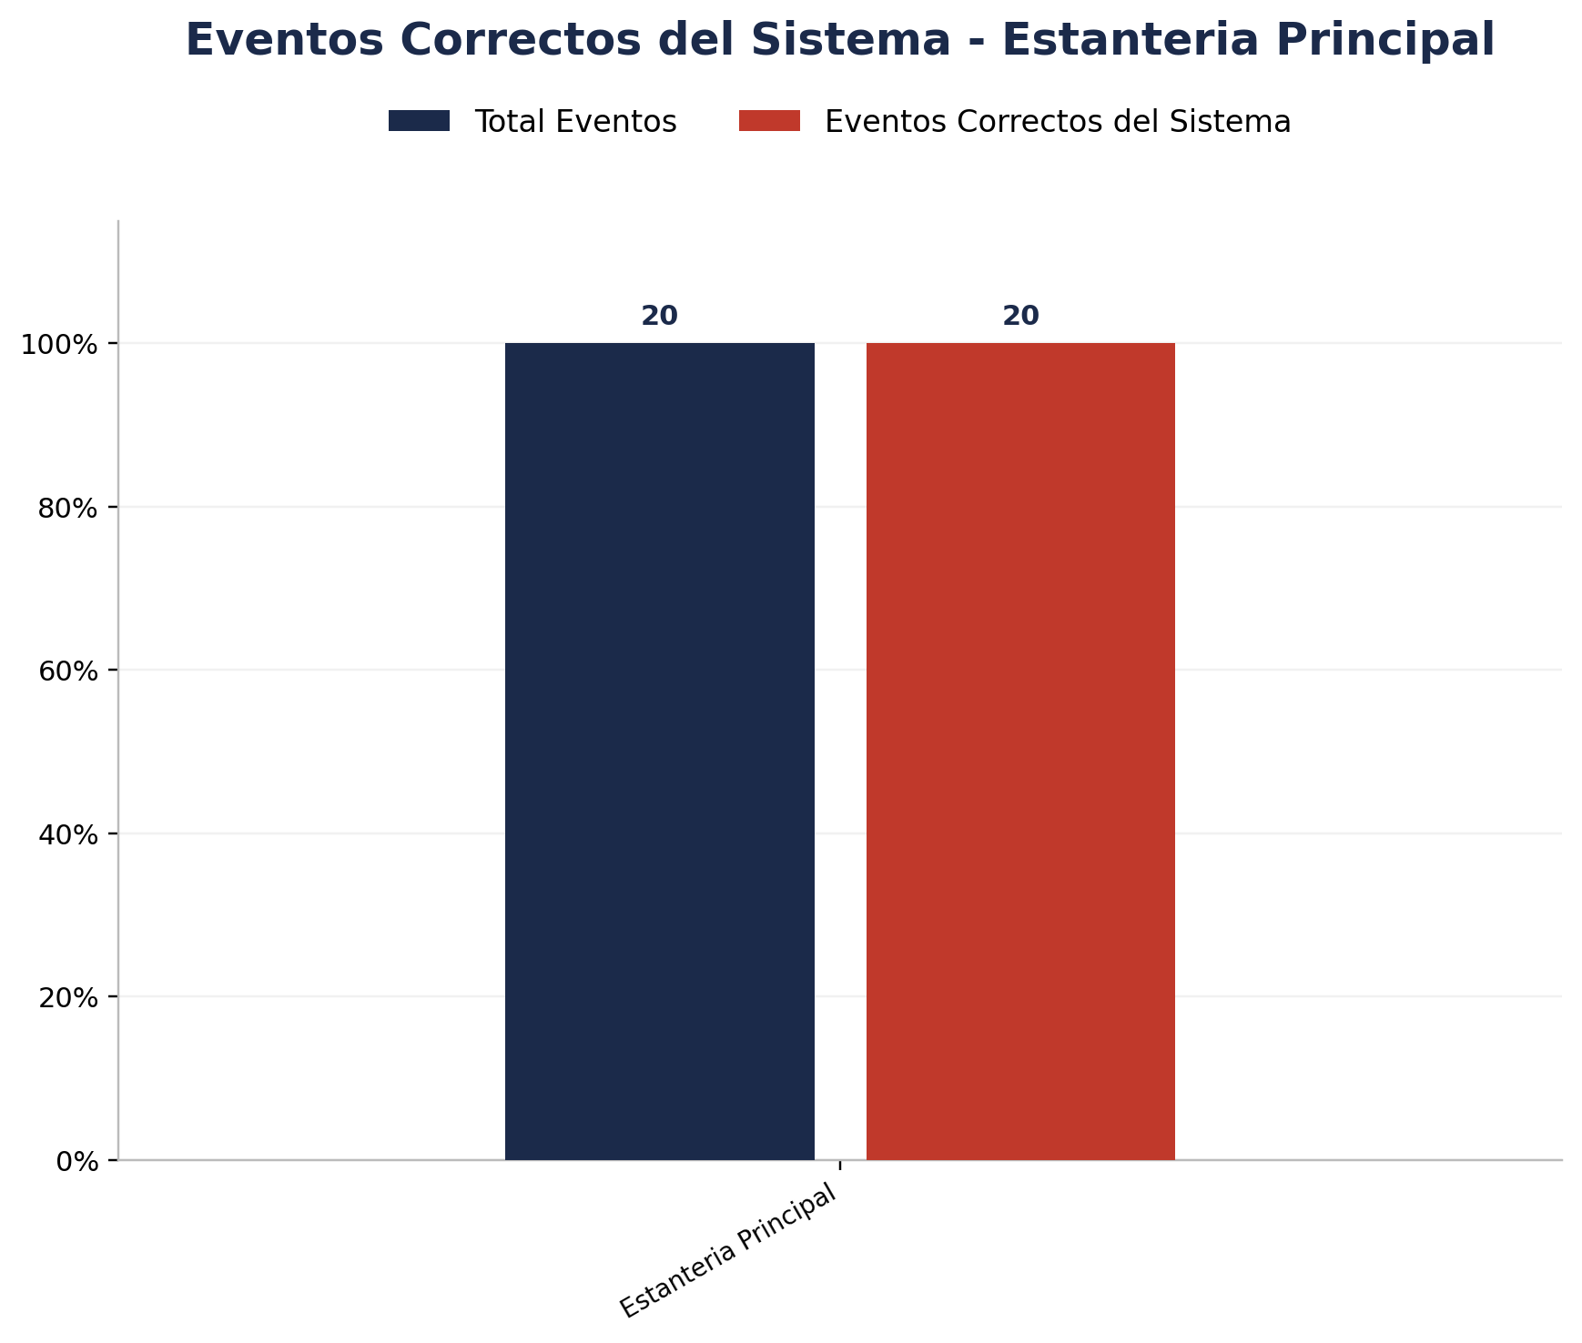
Zona | Total eventos | Eventos registrados por el sistema | Precision de eventos | Eventos no registrados por el sistema
Estanteria Principal | 20 | 20 | 20 de 20 (100.00%) | 0

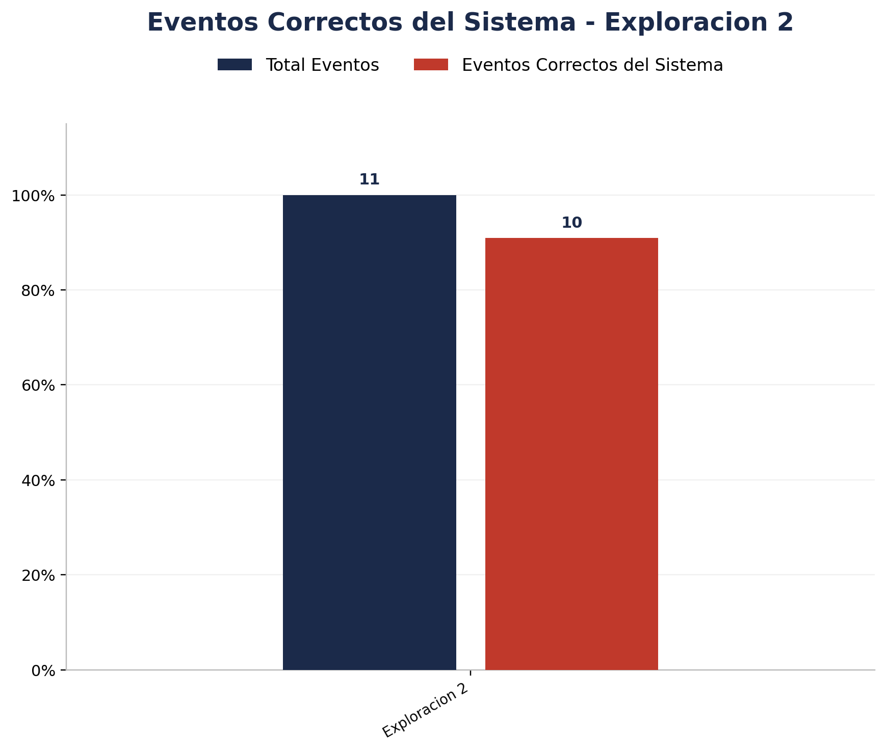
Zona | Total eventos | Eventos registrados por el sistema | Precision de eventos | Eventos no registrados por el sistema
Exploracion 2 | 11 | 11 | 10 de 11 (90.91%) | 0


Zona | Total eventos | Eventos registrados por el sistema | Precision de eventos | Eventos no registrados por el sistema
Exploracion 3 | 6 | 6 | 6 de 6 (100.00%) | 0


Zona | Total eventos | Eventos registrados por el sistema | Precision de eventos | Eventos no registrados por el sistema
Interior 2 | 2 | 2 | 2 de 2 (100.00%) | 0

Analisis de Unknowns
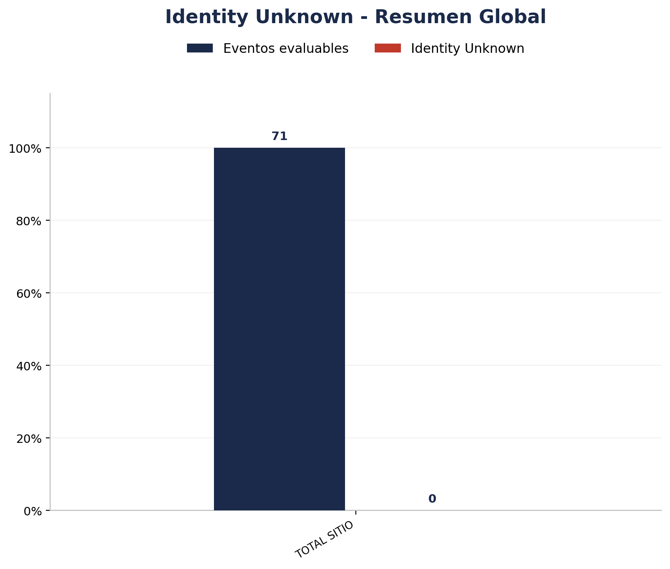
Zona | Eventos Registrados por el Sistema | Identity Unknown | % Identity Unknown
TOTAL | 179 | 0 | 0.00%

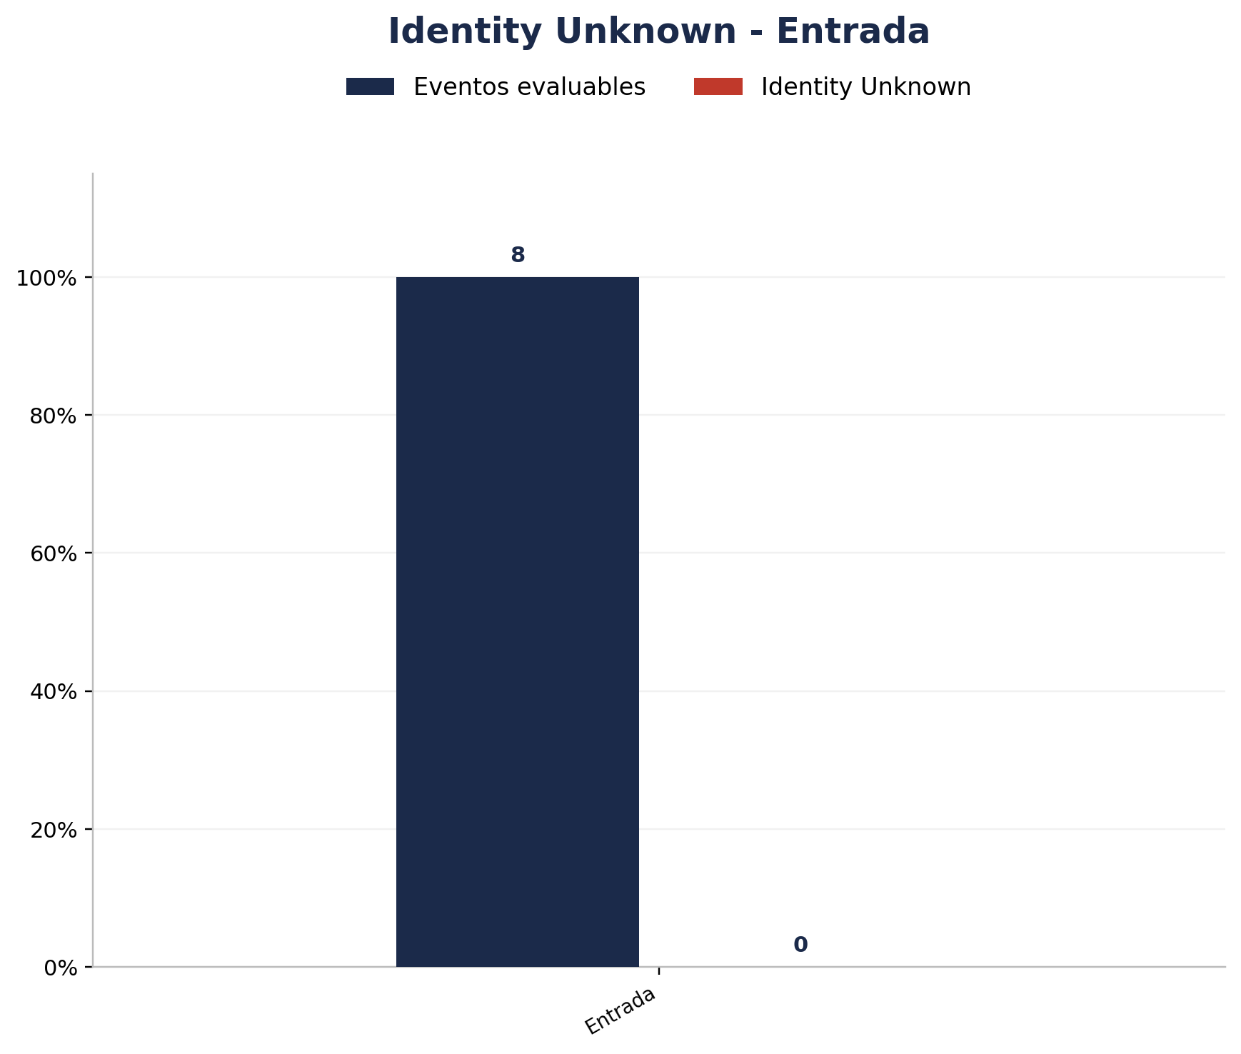
Zona | Eventos Registrados por el Sistema | Identity Unknown | % Identity Unknown
Entrada | 8 | 0 | 0.00%

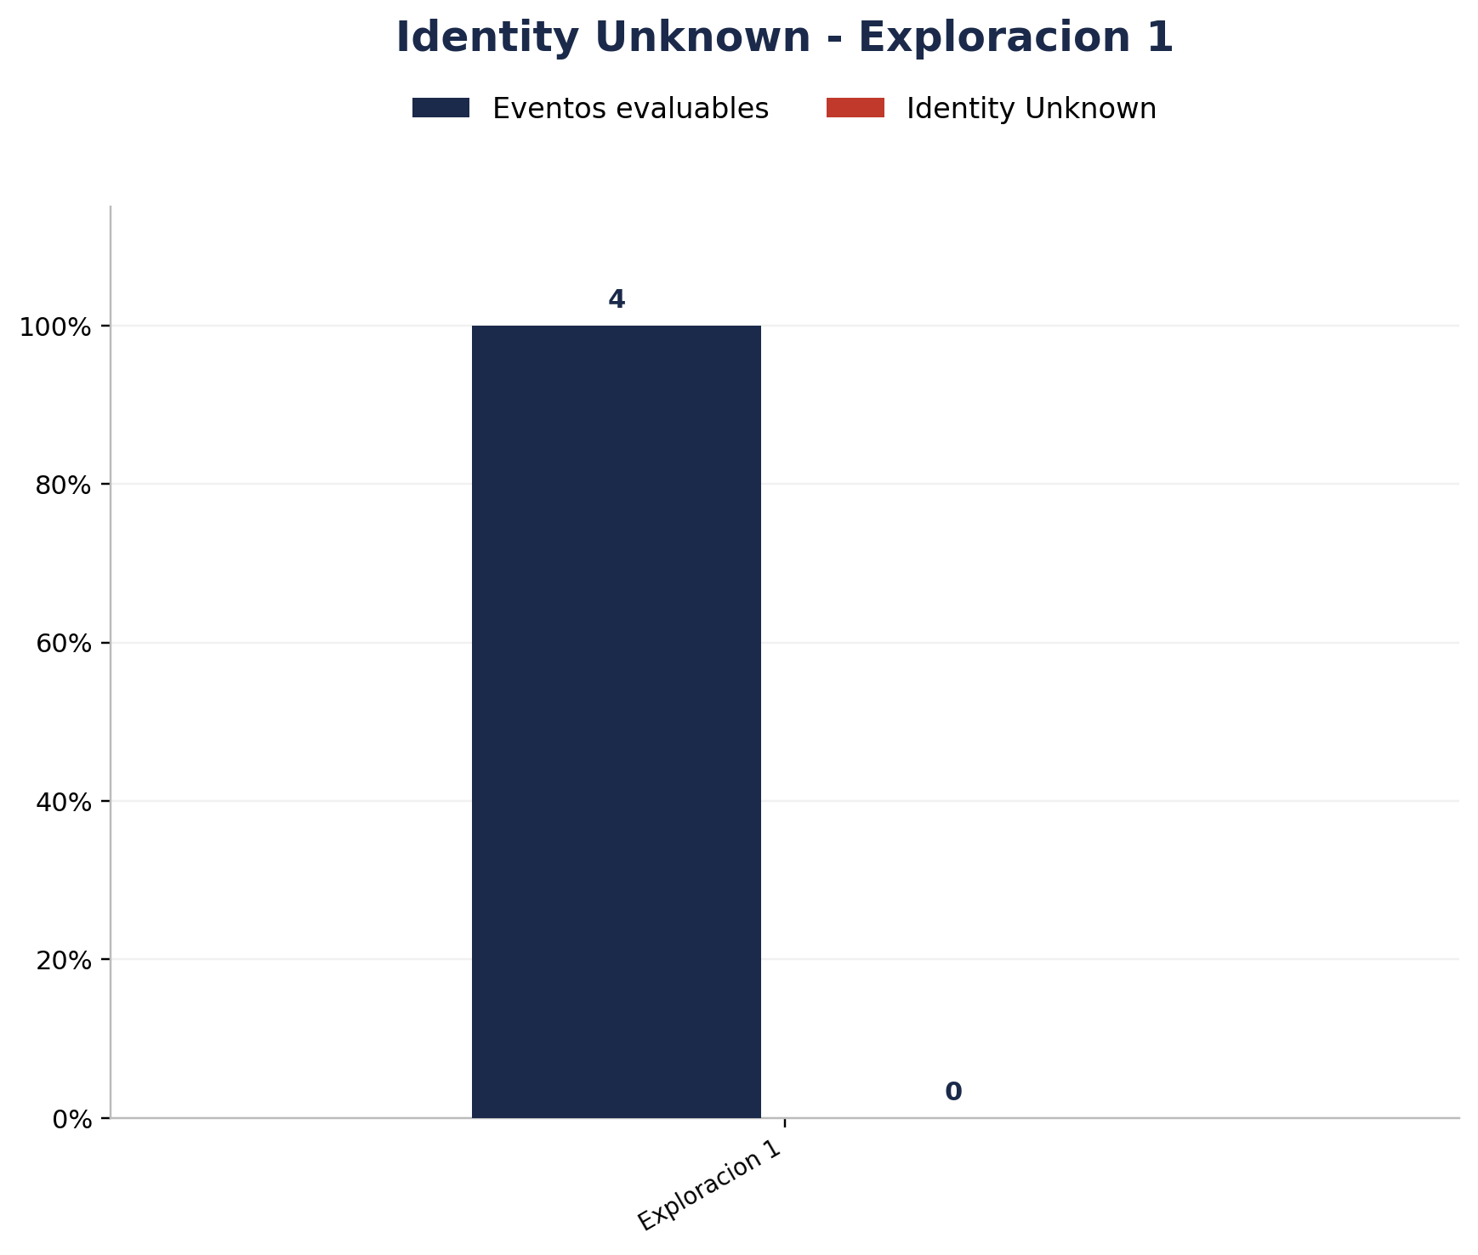
Zona | Eventos Registrados por el Sistema | Identity Unknown | % Identity Unknown
Exploracion 1 | 4 | 0 | 0.00%


Zona | Eventos Registrados por el Sistema | Identity Unknown | % Identity Unknown
Interior 1 | 4 | 0 | 0.00%

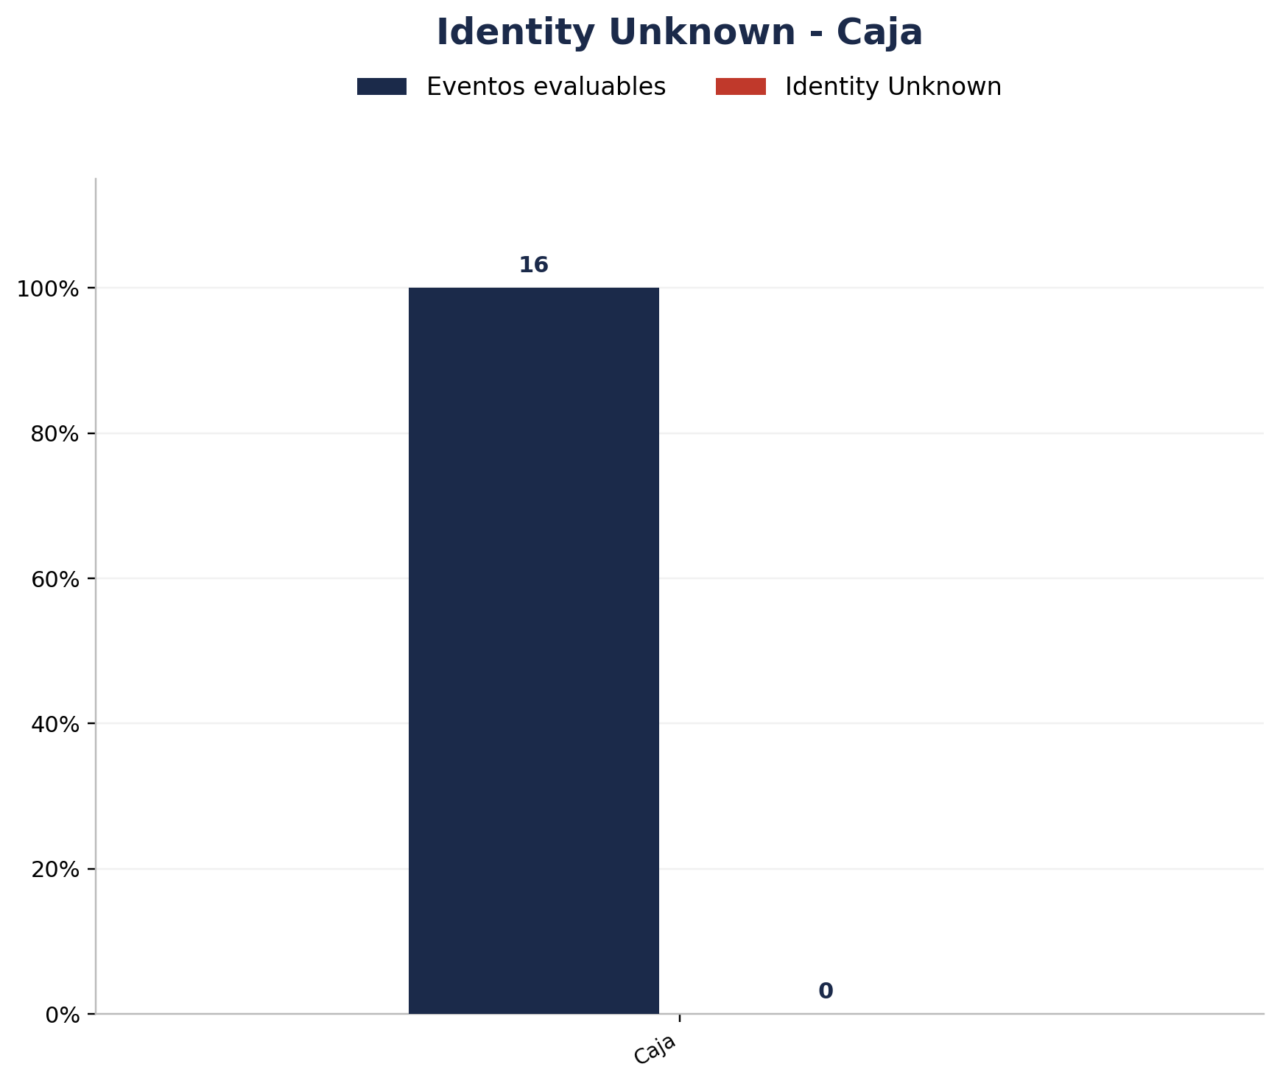
Zona | Eventos Registrados por el Sistema | Identity Unknown | % Identity Unknown
Caja | 16 | 0 | 0.00%

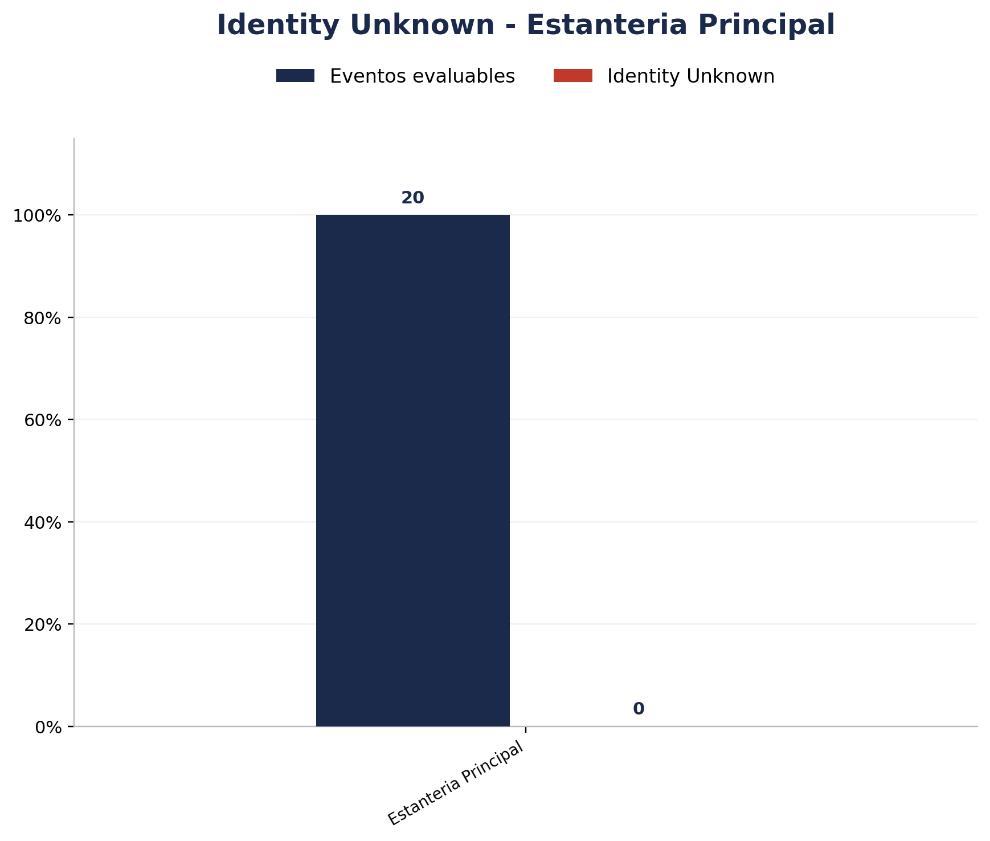
Zona | Eventos Registrados por el Sistema | Identity Unknown | % Identity Unknown
Estanteria Principal | 20 | 0 | 0.00%


Zona | Eventos Registrados por el Sistema | Identity Unknown | % Identity Unknown
Exploracion 2 | 11 | 0 | 0.00%


Zona | Eventos Registrados por el Sistema | Identity Unknown | % Identity Unknown
Exploracion 3 | 6 | 0 | 0.00%


Zona | Eventos Registrados por el Sistema | Identity Unknown | % Identity Unknown
Interior 2 | 2 | 0 | 0.00%

